المؤشرات الكلية

سوق العراق للاوراق المالية
جلسة الخميس 2026/7/30 |  |  |  | تقرير أسعار الأسهم المتداولة لسوق العراق للأوراق المالية
الجلسة (133)
الاسهم المتداولة المدرجة و OTC |  |  | 394,434,060 |  |  | قيمة الأسهم المتداولة المدرجة و OTC |  | 602,670,460 |  |  | صفقات الشركات المدرجة وOTC | 887
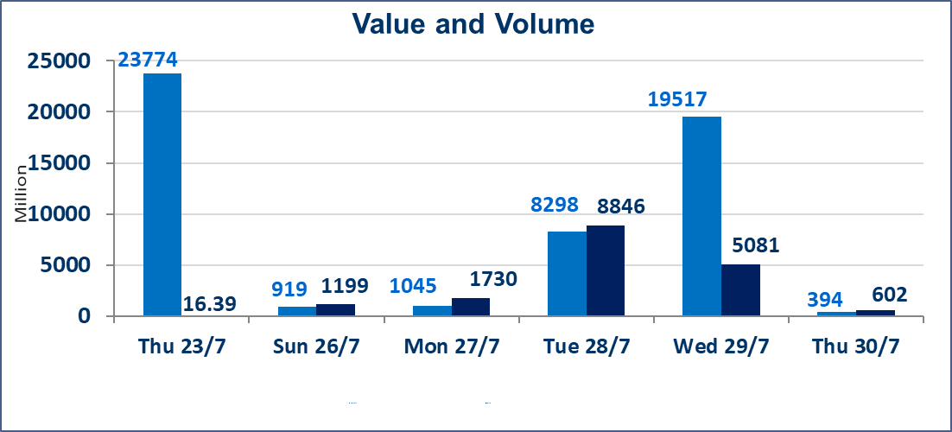
المؤشر60 ISX اليوم | 1041.07 |  | نقطة |  |  | المؤشر15 ISX اليوم | 1267.67 | نقطة
المؤشر 60 ISX السابق | 1040.75 |  | نقطة |  |  | المؤشر 15 ISX السابق | 1274.77 | نقطة
نسبة التغير | 0.03 |  | % |  |  | نسبة التغير | -0.56 | %
عدد النقاط | 0.32 |  | نقطة |  |  | عدد النقاط | -7.10 | نقطة

الشركات المدرجة | 103 | OTC | 22 | 125 |  | الشركات غير المتداولة المدرجة | 35 | OTC | 20 | 55
الشركات المتداولة | 52 | OTC | 2 | 54 |  | الشركات المرتفعة |  |  | 16
شركات الهيئة العامة |  |  |  | 8 |  | الشركات المنخفضة |  |  | 21
الموقوفة بقرار من هيأة الأوراق المالية |  |  |  | 8
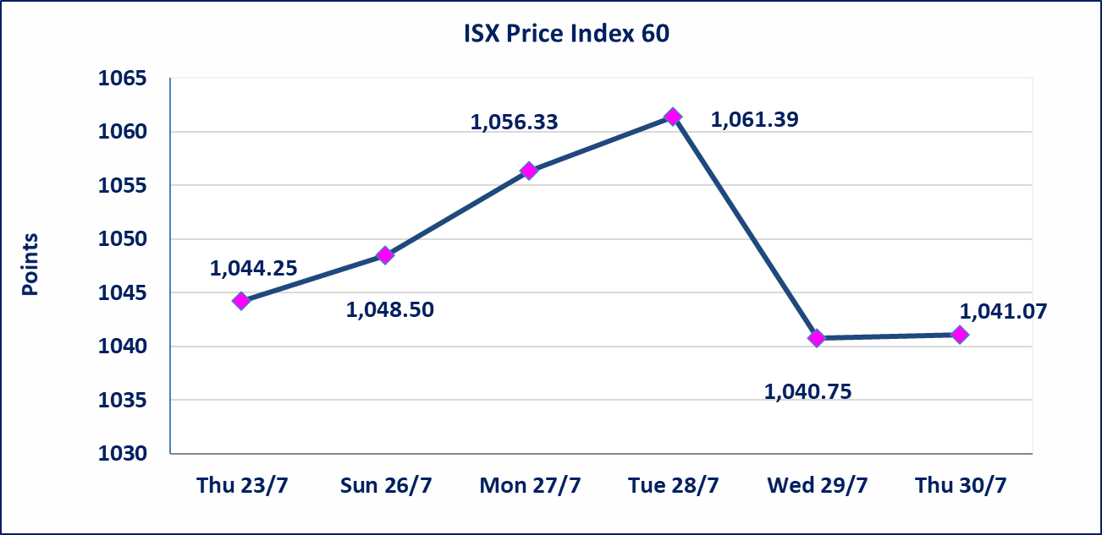

* | استنادا الى قرار الامانة العامة لمجلس الوزراء تقرر عدم تنظيم جلسة التداول ليومي الاثنين والثلاثاء 3و4 اب 2026 تزامنا مع احياء اربعينية الامام الحسين (عليه السلام) وستنظم الجلسات اعتبارا من يوم الاربعاء الموافق 5 اب 2026
اليم الازرق للتجارة العامة(SYAM) | تم اطلاق التداول اعتبار من جلسة الخميس 30 تموز 2026 في منصة الشركات OTC بعد انتهاء اجراءات مركز الايداع.
الوطنية للصناعات الغذائية (INFF) | تم البدء بعمليات ايداع شهادات اسهم المساهمين لشركة الوطنية للصناعات الغذائية إعتباراً من جلسة الاحد 2026/5/24 وسيتم اطلاق التداول لحين اكمال انتهاء الاجراءات في مركز الايداع في منصة الشركات غير المدرجة ISX-OTC.
الحد الأعلى والادنى للتغير في السعر | نسبة التغير الحدود الدنيا للحركة السعرية للاسهم من (5% الى 10%) والحدود العليا من(10% الى 25%)في كافة المنصات ماعدا منصة OTC.
Web site : www.isx-iq.net E-mail : info-isx@isx-iq.net |  |  |  |  | 07834000034 - 07711211522 : ص . ب :3607 العلوية الهاتف |  |  |  |  |  | بغداد /الكرادة/ قرب المسرح الوطني /مجاور مصرف الخليج التجاري

نسبة التغير
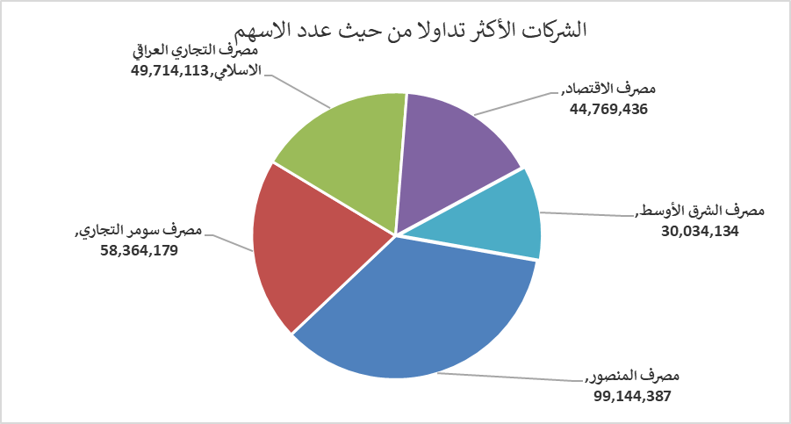
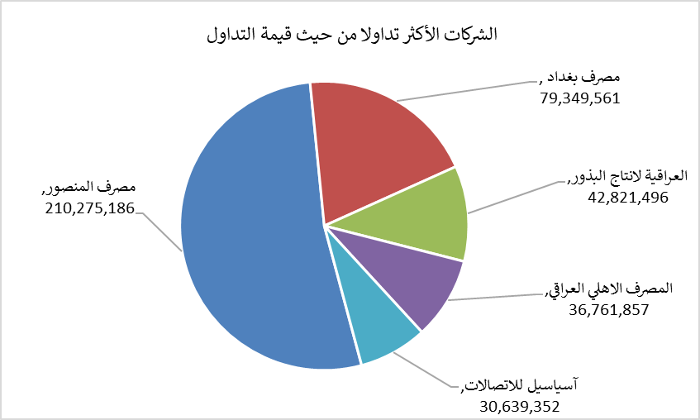
الشركات الأكثر ارتفاعاً وانخفاضاً

نسبة التغير لاسعار الاغلاق الاكثر ارتفاعاً |  |  |  | نسبة التغير لاسعار الاغلاق الاكثر انخفاضاً
اسم الشركة | اغلاق | التغير(%) | الاسهم المتداولة | اسم الشركة | اغلاق | التغير (%) | الاسهم المتداولة
الوطنية لصناعات الاثاث المنزلي | 0.970 | 24.36 | 2,981,479 | المصرف المتحد للاستثمار | 0.050 | -16.67 | 4,000,000
المصرف الدولي الإسلامي | 0.240 | 9.09 | 52,163 | السجاد والمفروشات | 24.120 | -10.00 | 1,824
مصرف كوردستان الدولي الاسلامي | 1.370 | 7.87 | 10,000 | العراقية لانتاج وتسويق اللحوم | 4.500 | -10.00 | 67,360
الحديثة للانتاج الحيواني | 0.370 | 5.71 | 343,563 | البادية للنقل العام | 1.270 | -9.29 | 511,443
النخبة للمقاولات العامة | 0.690 | 4.55 | 20,000 | العراقية لصناعات الكارتون | 2.000 | -9.09 | 264,425

الشركات الاكثر نشاطا حسب الاسهم المتداولة (حجم التداول) |  |  |  | الشركات الاكثر نشاطا حسب القيمة المتداولة
اسم الشركة | اغلاق | التغير(%) | الاسهم المتداولة | اسم الشركة | اغلاق | التغير (%) | القيمة المتداولة
مصرف المنصور | 2.130 | 0.95 | 99,144,387 | مصرف المنصور | 2.130 | 0.95 | 210,275,186
مصرف سومر التجاري | 0.230 | 0.00 | 58,364,179 | مصرف بغداد | 3.170 | -0.31 | 79,349,561
مصرف التجاري العراقي الاسلامي | 0.610 | 1.67 | 49,714,113 | العراقية لانتاج البذور | 5.880 | 0.68 | 42,821,496
مصرف الاقتصاد | 0.240 | 0.00 | 44,769,436 | المصرف الاهلي العراقي | 4.040 | -0.49 | 36,761,857
مصرف الشرق الأوسط | 0.090 | 0.00 | 30,034,134 | آسياسيل للاتصالات | 16.060 | 0.12 | 30,639,352

